1GD-FR-0020
 |  |  |  |  |  | PROCESO DE GESTIÓN DOCUMENTAL |  |  |  |  |  |  |  |  | POLICÍA NACIONAL
Código:1GD-FR-0020
Fecha: 04/07/2018 |  |  |  |  |  | DIAGNÓSTICO INTEGRAL PARA LOS ARCHIVOS DE LA POLICÍA NACIONAL
Versión: 0

CIUDAD: Medellin - Antioquia |  |  |  |  |  |  |  |  | FECHA ELABORACIÓN DEL DIAGNÓSTICO |  |  |  |  |  |  | 2 |  | 2 |  | 2022
RESPONSABLE DEL DILIGENCIAMIENTO: Jhonny Valencia Castellanos
A. IDENTIFICACIÓN
CÓDIGO Y NOMBRE DE LA UNIDAD: 3.8.6.1.1 - REGION DE POLICIA NO. 6
FECHA DE CREACIÓN DE LA UNIDAD: 05 DE ENERO DE 2006 |  |  |  |  |  |  |  |  | ACTO ADMINISTRATIVO DE CREACIÓN DE LA UNIDAD: RESOLUCION No. 03257 DEL 16 DE DICIEMBRE DE 2004
DIRECCIÓN DE LA UNIDAD: Calle 48 No. 45-58 |  |  |  |  |  |  |  |  | ACTO ADMINISTRATIVO VIGENTE DE LA UNIDAD: RESOLUCION No. 06319 DE FECHA 12.12.2018
CORREO ELECTRÓNICO DE LA UNIDAD: region6.coman@policia.gov.co |  |  |  |  |  |  |  |  | TELÉFONO: 5905900 ext 31377 |  |  |  |  |  |  |  | IP: 39910
A.1 DIRECTOR, COMANDANTE O JEFE DE LA UNIDAD:
NOMBRE: |  | GUSTAVO FRANCO GÓMEZ
GRADO: |  | BRIGADIER GENERAL
CARGO: |  | COMANDANTE DE LA REGION DE POLICIA NO. 6
TIEMPO EN EL CARGO: |  |  | 10 MESES
A.2 ADMINISTRACIÓN DEL ARCHIVO
Jefe Grupo de Gestión Documental
NOMBRES Y APELLIDOS: JHONNY VALENCIA CASTELLANOS |  |  |  |  |  |  |  |  | CAPACITACIÓN O CURSOS EN GESTIÓN DOCUMENTAL Y ARCHIVÍSTICA
GRADO: PATRULLERO |  |  |  |  |  |  |  |  | 1 | SEMINARIO TECNICAS SECRETARIALES Y ARCHIVISTICAS
CARGO: SECRETARIO CEFOP Y RESPONSABLE DE ARCHIVO |  |  |  |  |  |  |  |  | 2
TIEMPO EN EL PROCESO DE GESTIÓN DOCUMENTAL |  |  |  |  |  |  |  |  | 3
TIEMPO EN LA INSTITUCIÓN |  |  |  |  |  |  |  |  | 4
CORREO INSTITUCIONAL: |  |  |  |  |  |  |  |  | 5
No. CELULAR: |  |  |  |  |  |  |  |  | 6
No IP DE LA OFICINA Y/O GRUPO: |  |  |  |  |  |  |  |  | 7
CONDICIÓN MÉDICO LABORAL: |  |  |  |  |  |  |  |  | 8
Funciones del Jefe Grupo de Gestión Documental
1 | Dar a conocer a los funcionario de la Region los lienamientos del proceso
2 | Elaborar y actualizar las Tablas de Retencion Documental
3 | Aplicar las Tablas de Retención Documental y realizar disposición final
4 | Recepcionar, organizar y administrar los documentos.
5 | Aplicar programas de conservación preventiva.
6 | Orientar y facilitar la consulta de documentos.
7 | Seleccionar la documentación para su conservación temporal, permanente o eliminación.
Responsable Archivo Central
NOMBRES Y APELLIDOS: JHONNY VALENCIA CASTELLANOS |  |  |  |  |  |  |  |  | CAPACITACIÓN O CURSOS EN GESTIÓN DOCUMENTAL Y ARCHIVÍSTICA
GRADO: PATRULLERO |  |  |  |  |  |  |  |  | 1 | SEMINARIO TECNICAS SECRETARIALES Y ARCHIVISTICAS
CARGO: SECRETARIO CEFOP Y RESPONSABLE DE ARCHIVO |  |  |  |  |  |  |  |  | 2
TIEMPO EN EL PROCESO DE GESTIÓN DOCUMENTAL |  |  |  |  |  |  |  |  | 3
TIEMPO EN LA INSTITUCIÓN |  |  |  |  |  |  |  |  | 4
CORREO INSTITUCIONAL: |  |  |  |  |  |  |  |  | 5
No. CELULAR: |  |  |  |  |  |  |  |  | 6
No IP DE LA OFICINA Y/O GRUPO: |  |  |  |  |  |  |  |  | 7
CONDICIÓN MÉDICO LABORAL: |  |  |  |  |  |  |  |  | 8
Funciones del Responsable Archivo Central
1 | Brindar la información que corresponda de acuerdo a la naturaleza del cargo, a quien la requiera, siguiendo los lineamientos de la normativa establecida.
2 | Implementar el sistema de gestión integral de acuerdo con los lineamientos institucionales, efectuando mejora continua en los procesos que lo requieran.
3 | Realizar las actividades establecidas en la gestión documental, aplicando la normativa vigente.
4 | Realizar las actividades establecidas para la implementación del sistema de gestión ambiental en la Policía Nacional.
5 | Guardar la reserva y confidencialidad de los documentos e información que sea de su conocimiento dentro del cumplimiento de sus funciones.
6 | Dar buen uso a los elementos asignados bajo su responsabilidad, con el fin de mantenerlos disponibles para el servicio.
TALENTO HUMANO
GRADO | APELLIDOS Y NOMBRES |  |  |  | CÉDULA | CARGO ACTUAL | No. De Celular | TIEMPO DE SERVICIO EN LA UNIDAD |  |  | TIEMPO EN EL PROCESO DE GESTIÓN DOCUMENTAL |  |  | NIVEL ACADÉMICO |  |  |  |  | CONDICIÓN MÉDICO LABORAL
 |  |  |  |  |  |  |  | Años | Meses | Días | Años | Meses | Días
PT | VALENCIA CASTELLANOS JHONNY FABIA |  |  |  |  | SECRETARIA - RESPONSABLE DE ARCHIVO |  |  |  |  |  |  |  | TECNOLOGIA EN SISTEMAS
A.3 NIVEL Y TIPO DE ARCHIVO
NIVEL DE LA UNIDAD |  |  |  |  | Asesor |  | Control |  | Operativo |  |  |  | Administrativo |  |  |  |  | Docente
 |  |  |  |  |  |  |  |  |  |  |  |  | X
JURISDICCIÓN |  |  |  |  | Dirección |  |  | Oficina Asesora |  |  | Región |  | Metropolitana |  | Departamento |  |  | Escuela de Policía |  |  | Centro de Instrucción
 |  |  |  |  | Calle 48 No. 45-58 |  |  |  |  |  | X
MISIÓN DE LA UNIDAD |  |  |  |  | Direccionar y comandar a las Policías Metropolitanas y Departamentos de Policía de la jurisdicción, en el desarrollo de la estrategia operativa Institucional, a través de la coordinación con las autoridades regionales, los gremios, la integración de esfuerzos y la concentración de apoyos para el efectivo servicio policial, que contribuya en la construcción de una cultura de convivencia y seguridad ciudadana.
SISTEMA DE ARCHIVO |  |  |  |  | Centralizado |  |  |  |  |  |  | Descentralizado
 |  |  |  |  | X
CLASES DE ARCHIVOS |  |  |  |  | Archivo de Gestión |  | Archivo de Central |  | Archivo Intermedio |  |  | Archivo Histórico |  |  | Número de Depósitos
 |  |  |  |  | X |  | X
NUMERO DE DEPENDENCIAS |  |  |  |  | Operativas |  |  |  |  |  |  |  | Administrativas
 |  |  |  |  | 1 |  |  |  |  |  |  |  | 4
SERVICIOS QUE PRESTA |  |  |  |  | EL GRUPO DE GESTIÓN DOCUMENTAL - ARCHIVO CENTRAL PRESTA LOS SIGUIENTES SERVICIOS
 |  |  |  |  | 1 | Asesorías y Acompañamientos |  |  |  |  | Periodicidad |  | Mensual | Cantidad |  | 8 | Origen |  | Interno
 |  |  |  |  | 2 | Prestamos y Consultas de Documentos |  |  |  |  |  |  | Trimestral |  |  | 3 |  |  | Interno
 |  |  |  |  | 3 | Transferencias Documentales |  |  |  |  |  |  | Trimestral |  |  | 2 |  |  | Interno
 |  |  |  |  | 4 | Requerimientos / Solicitudes |  |  |  |  |  |  | Semanal |  |  | 20 |  |  | Externo
 |  |  |  |  | PROCESOS TÉCNICOS DE REPROGRAFÍA DESARROLLADOS
 |  |  |  |  | DIGITALIZACIÓN | Unidad de Conservación | Periodicidad | Cantidad | MICROFILMACIÓN |  |  | Soporte |  |  |  | Periodicidad |  |  | Cantidad
 |  |  |  |  |  | No Aplica | No Aplica | No Aplica |  |  |  | No Aplica |  |  |  | No Aplica |  |  | No Aplica
 |  |  |  |  |  | Almacenamiento y Administración
 |  |  |  |  |  | No Aplica
A.4 PRESUPUESTO ANUAL DEL ARCHIVO
PROPIO: ___________________________X_____________________________ |  |  |  |  |  | ASIGNADO POR LA DEPENDENCIA: ___________________________________ |  |  |  | SEGÚN NECESIDADES:______________________________________________________ |  |  |  |  |  |  | OTRO: ________________________________________
ASIGNACIÓN DE RUBROS PARA EL ARCHIVO: |  |  |  |  |  |  |  | 800,000
Materiales de consumo: |  |  |  |  |  |  |  | 600,000
Personal: |  |  |  |  |  |  |  | 0
Proceso de Reprografía (Digitalización o Microfilmación) (Insumos) |  |  |  |  |  |  |  | 0
Conservación o Preservación: |  |  |  |  |  |  |  | 500,000
Mantenimiento: |  |  |  |  |  |  |  | 400,000
Capacitación: |  |  |  |  |  |  |  | 0
Equipos: |  |  |  |  |  |  |  | 0
Organización: |  |  |  |  |  |  |  | 0
Otro (cual): |  |  |  |  |  |  |  | Prestación del servicio de mensajeria expresa y correo a nivel nacional y local, empresa 4/72, valor 800.000,00 mil pesos moneda colombiana, bajo contrato No. 12-5-10077-21 Aclarando que este rubro es de la MEVAL pero es compartido con la REGION DE POLICIA NUMERO SEIS.
...
B1. DATOS GENERALES Y UBICACIÓN DEL DEPÓSITO DE ARCHIVO
B.5 EQUIPOS Y ENSERES
Accesorio
Cuenta con extintores CO2 (cuantos):
Cuenta con extintores Multipropósito(cuantos):
Cuenta con extractores de aire (cuantos):
Cuenta con sensores de movimiento:
Deshumidificadores
Otros, cuales?
EVIDENCIA FOTOGRÁFICA
SE DEBERÁ ANEXAR FOTOGRAFÍAS QUE DEN CUANTA DE LAS CONDICIONES TÉCNICAS MÍNIMAS QUE PRESENTA LA ESTRUCTURA DEL ARCHIVO, EQUIPAMIENTO Y MOBILIARIO, ESTANTERÍA, SEÑALÉTICA Y SEGURIDAD, LAS ÁREAS COLINDANTES Y EL ESTADO DE LA INFORMACIÓN ADMINISTRADA POR LA UNIDAD
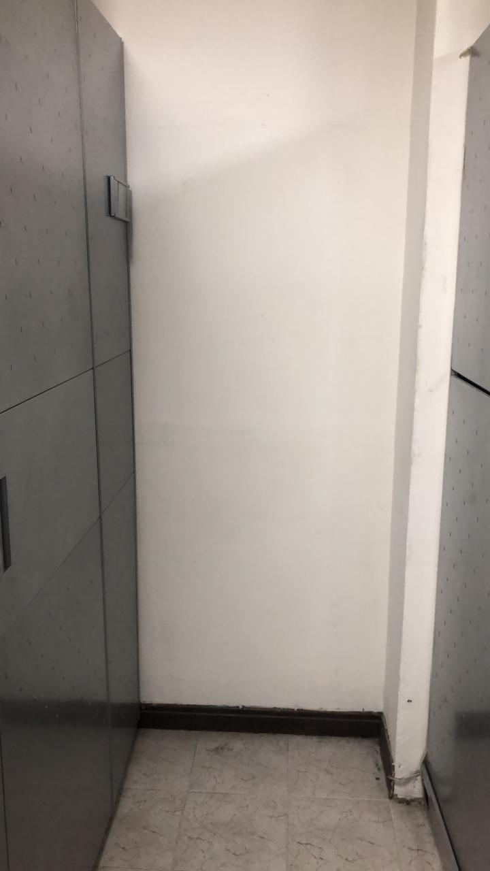 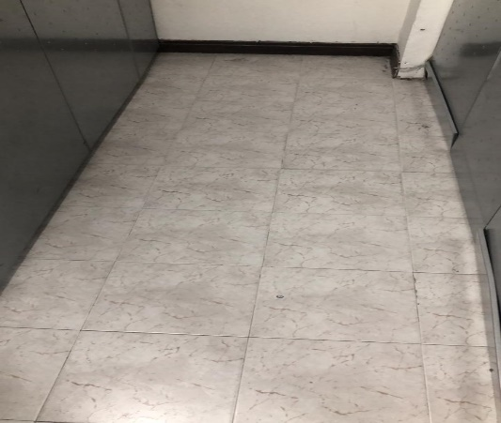 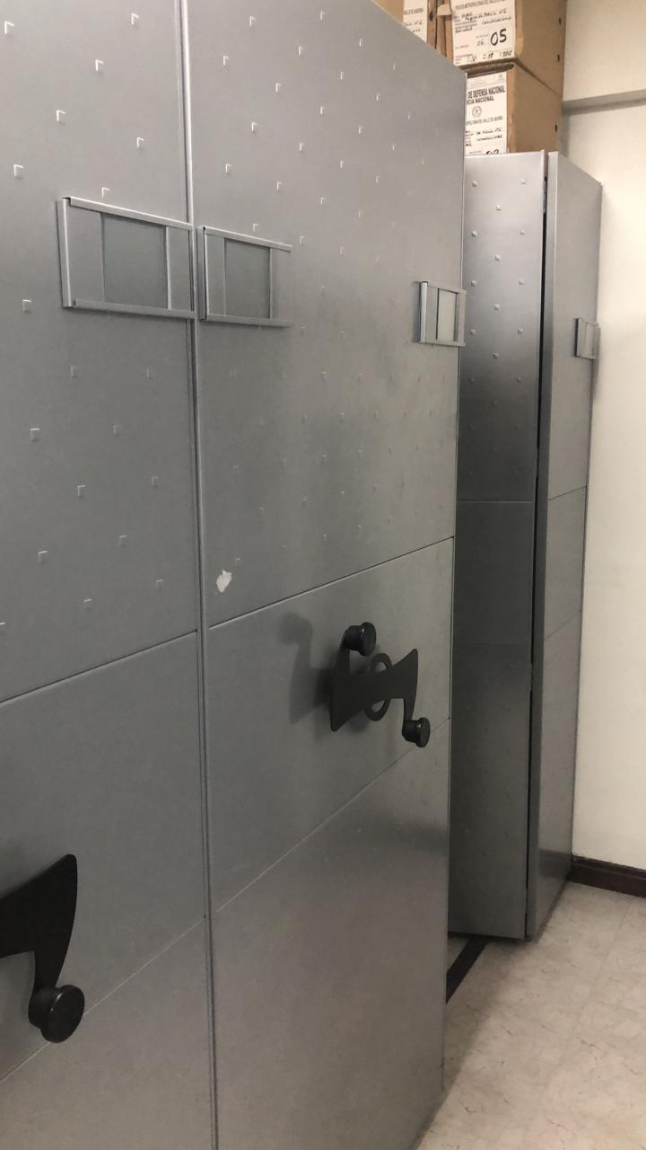 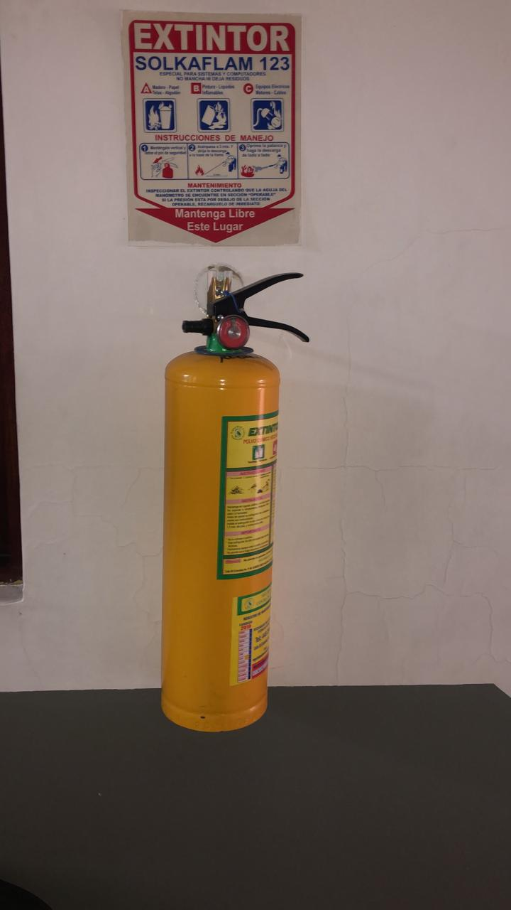 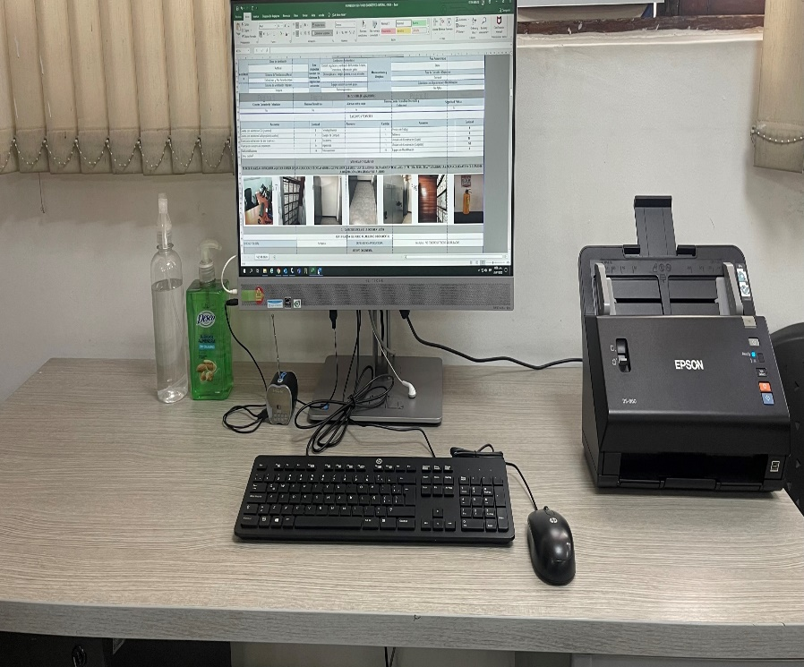 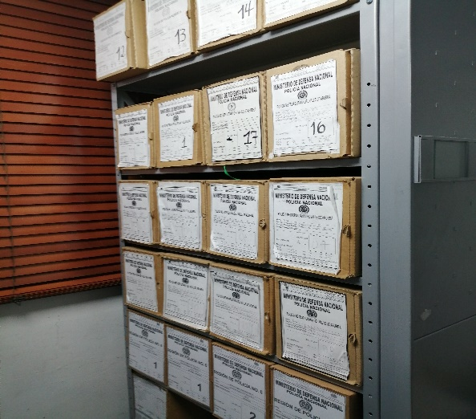 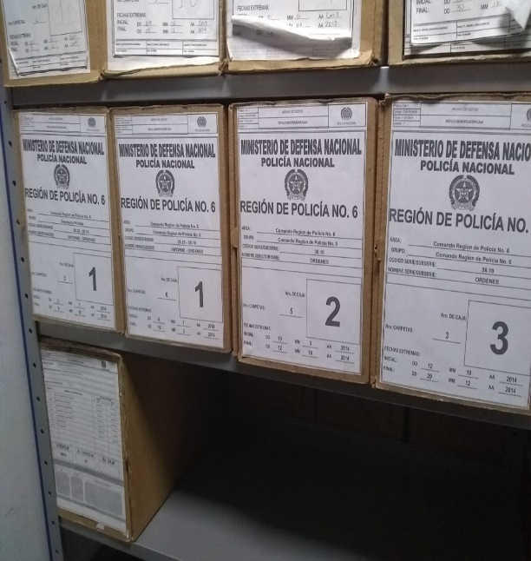
...
E. Almacenamiento y re-almacenamiento
...
F. Prevención de emergencias y atención de desastres.
PLAN DE CONSERVACIÓN PREVENTIVA
Programa
A. Preservación digitla a largo plazo

EVIDENCIA FOTOGRÁFICA
SE DEBERÁ ANEXAR FOTOGRAFÍAS QUE DEN CUANTA DE LAS CONDICIONES DE ORGANIZACIÓN, ADMINISTRACIÓN, CUSTODIA Y CONSERVACIÓN DE LOS ACERVOS DOCUMENTALES
Plan de conservación de preventiva
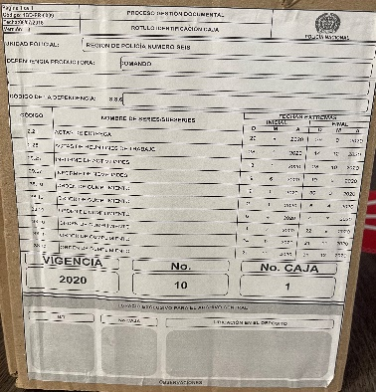 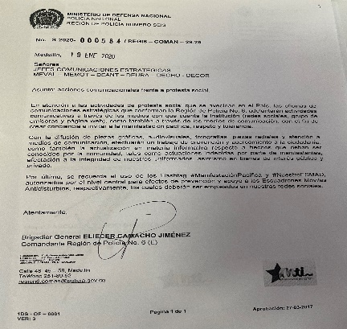 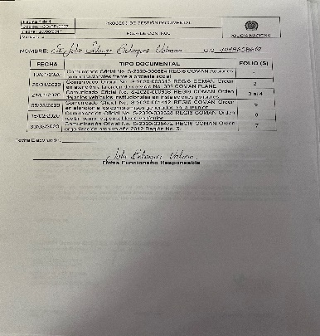

Fecha de Elaboración |  |  | 2 | 2 | 2022
Diagnostico Elaborado por: |  |  | PT. Jhonny Valencia Castellanos
Firma |  |  | Grado Nombres y Apellidos
...

